상품제안서
에스모도 22.5W 고속충전 10000mAh 슬림형 보조배터리 851 | 상품코드: F01351

 |  |  |  |  |  |  | 02-412-0044 | www.easy1.co.kr
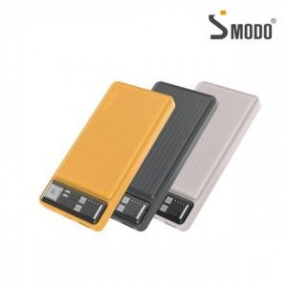

【상세/제작정보】

【인쇄/포장옵션】 | 레이저, 풀칼라, 개별인쇄 / 포장지포장

【공급단가】 | 수량 | 50~ | 100~ | 300~ | 500~ | 1,000~
*VAT별도 | 단가 | 11,700원 | 11,520원 | 11,250원 | 10,800원 | 10,350원

【상품 URL】 | https://dev.easy1.co.kr:443/src/goods_detail.php?gdno=1351

